原型v1
A | 设计目的

 | 1 | 将抽卡与贴合游戏世界观的召唤动画融合表现，增强玩家在精灵召唤时的沉浸感、心流体验
 | 2 | 丰富的抽卡机制，既能兼顾不同消费层用户的抽卡感受，也能支持运营活动设计时有更多的尝试空间
 | 3 | 一套相对成熟的十连抽体系，后续可作为模板，投入到其他玩法或主题卡池的设计中重复利用
 | 4 | 在保证抽卡结果明晰的情况下，提供跳过、快速结算等交互方式，减少重复性操作带来的审美疲劳
 | 5 | 与其他系统的耦合：①服务于精灵系统的养成；②让经济系统的资源流转（要避免通胀）；③强化社交传播；

B | 功能概述

 | 1 | 精灵的主要获取来源，游戏内的核心付费系统之一
 | 2 | 消耗对应的精灵召唤券，可选择单抽、十连抽、百连抽，进行精灵的抽取
 | 3 | 选择十连抽，会在该次抽奖过程中额外赠送一次抽奖机会和结果，百连抽则额外赠送十次，以此类推
 | 4 | 达到累积抽卡次数前，若一直没能获得保底品质（含以上）的精灵，则会在指定次数时必获得指定品质的精灵（甚至是指定精灵）
 | 5 | 还可在该功能界面浏览卡池概率说明、保底获取规则、历史召唤记录等相关说明

C | 思维导图

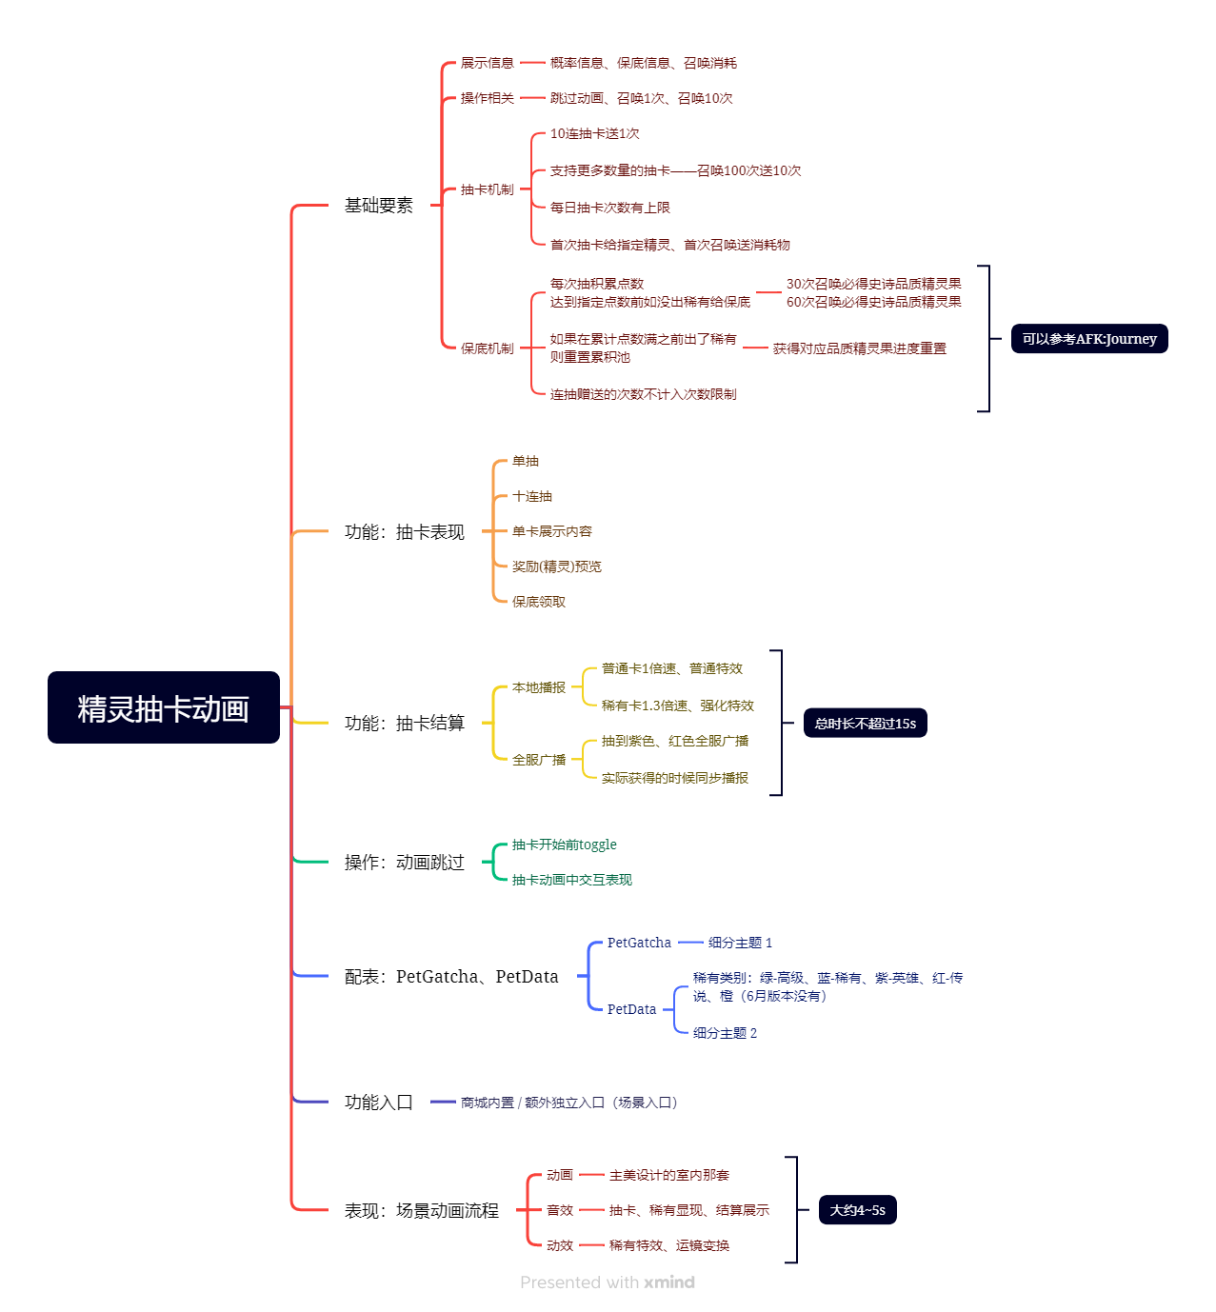

D | 客户端表现

 | 1 | 功能入口

 |  | ① 快捷入口：主界面菜单列表 - 召唤（见右侧参考图）
 |  |  | 直接进入召唤功能界面，一级页签显示为默认项（看召唤类希望主推哪一个池，不一定是精灵）
 |  |  | //当前版本尚未考虑其他召唤池，因此菜单列表为临时入口“精灵召唤”
 |  |  | //由于时机动画、场景瞬切需要加载等实现问题暂时难以确定，6月版本暂无快捷入口，但未来要有

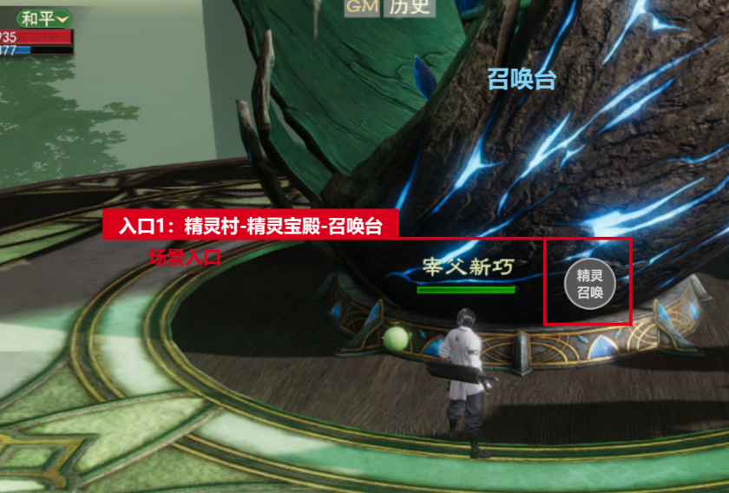
 |  | ② 场景入口：精灵村 - 精灵宝殿 - 场景内的召唤台（见右侧参考图）
 |  |  | a. 点击召唤台图标：进入召唤界面，一级页签只显示所有精灵池
 |  |  | b. 点击精灵召唤：进入召唤界面，无页签列表，默认精灵池
 |  |  | c. 点击传说精灵召唤：进入召唤界面，无页签列表，传说精灵池
 |  |  | //当前版本只需要上述中的b（见右侧参考图）
 |  |  | //精灵宝殿内有8个召唤台，每一个召唤台都需要支持同样的交互操作，并保证抽卡分镜从该台聚焦发散

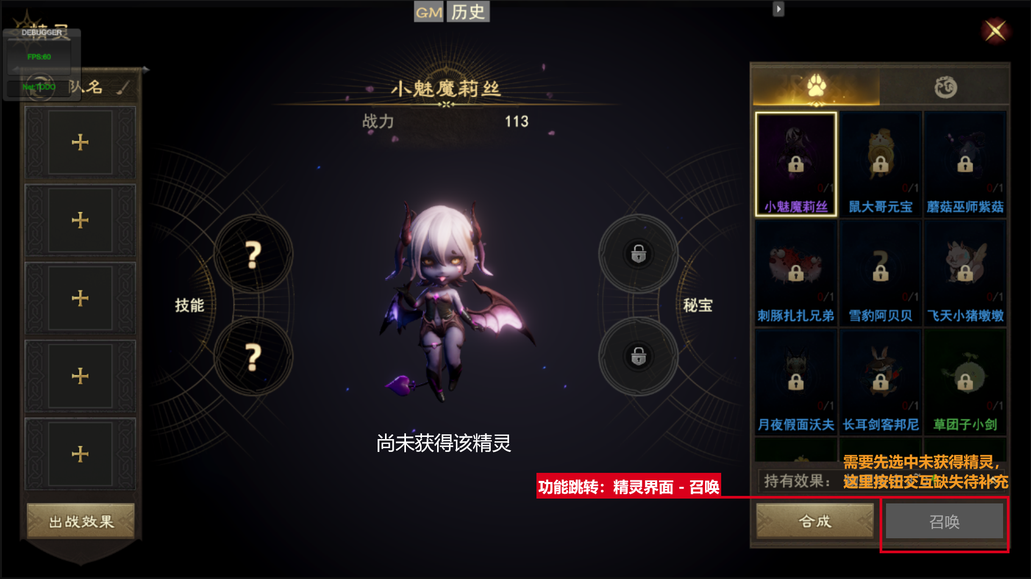
 |  |  |  |  |  |  |  |  |  |  |  | 完整方案 | //6月版本方案
 |  | ③ 功能跳转：
 |  |  | a. 精灵系统界面 - 选中未拥有的精灵 - 召唤，
 |  |  |  | 当背包对应品质的精灵蛋>0，直接使用走单抽动画
 |  |  |  | 当背包对应品质的精灵蛋=0，出二次确认购买弹窗跳转到商城中购买
 |  |  | //MIR4在这里的处理也不是很理想，不值得借鉴参考，可能需要重新梳理
 |  |  | //主要设计目的是在精灵系统界面提供一个快速跳转的入口，充分利用上需求缺口、增加参与率

 |  |  | b. 商城 - xx兑换 - 精灵蛋 - 购买
 |  |  |  | 直接使用走单抽动画
 |  |  | c. 背包 - 精灵召唤券 - 使用
 |  |  |  | 跳转到召唤界面，一级页签选中可以使用该精灵召唤券的默认精灵池
 |  |  | //该部分属于通用规范、耦合功能，可能考虑有缺失，待完善

 | 2 | 界面与规则

 |  | 注意： | 此处界面参考图仅用于包含功能的穷举展示，不含UE设计成分，具体交互稿需参考UE给的最终设计方案
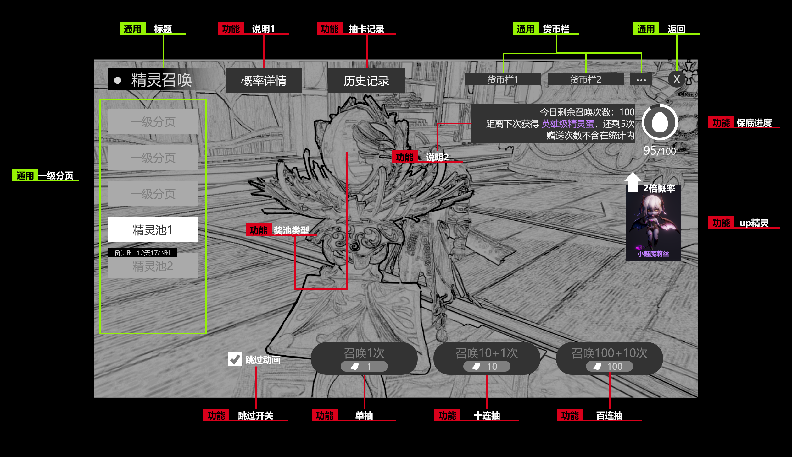

 |  |  | 界面主要有3个组成部分：背景图、通用部分、功能部分
 |  | ①背景图：
 |  |  | 考虑用精灵宝殿的场景来3渲2做背景图，再添加一些粒子动效来增加场景的动感
 |  |  | //目前我们项目做的是实机场景动画，因此快捷页面的场景切换可能存在实现难度，待场景入口跑通后再聚焦这部分的实现方式

 |  | ② 通用部分：
 |  |  | 标题、货币栏、返回、一级分页
 |  |  | 如果该召唤池有活动时间限定，则需在一级分页上标注出时限

 |  | ③ 功能部分：
 |  |  | a. 抽卡按钮：
 |  |  |  | 通用规则：召唤消耗道具处，需表现出玩家当前的拥有状态是否满足
 |  |  |  |  | 同一召唤池的召唤需求道具，可能有多种，例：既可用精灵召唤券抽，也可用金币定价来抽
 |  |  |  |  | 十连抽实际上为10次合并单抽+额外赠送1次抽奖机会，因此只扣10连抽所需的消耗材料，百连抽也同理
 |  |  |  | i. 单抽：召唤1次文本、需要1*精灵召唤券
 |  |  |  | ii. 十连抽：召唤10+1次文本、需要10*精灵召唤券
 |  |  |  | iii. 百连抽：当玩家背包中的精灵召唤券≥100时才显示，否则只显示单抽和十连抽两个抽卡按钮
 |  |  |  |  | 召唤100+10次文本、需要100*精灵召唤券
 |  |  |  |  | 百连抽的过程实际是把10个十连抽进行自动化，因此可以在剩余的十连抽尚未结算之前终止

 |  |  |  | //三个不同档位的抽卡按钮需要在ui上保持一定相似度，且带有等级递进的配色
 |  |  |  | //旧版的抽卡按钮中，十连抽和百连抽是共享同个位，有个切换按钮来选择，但实际体验下来感觉较麻烦、且易误操作，故改为当下更为简单明了的形式
 |  |  |  | //目前只做了单一消耗品的情况，如果支持多种消耗兑换，交互规则

 |  |  | b. 跳过动画：
 |  |  |  | i. 未选中状态下，每次抽卡都会先播放抽卡动画，再进行抽卡结算
 |  |  |  | ii. 选中状态下，会跳过这段抽卡动画，直接进行抽卡结算

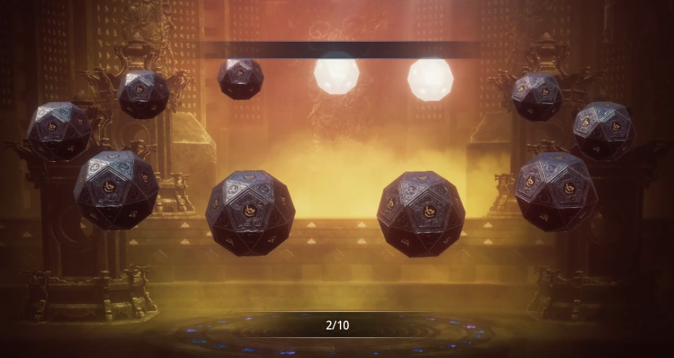
 |  |  | c. 卡池类型 (图标)：
 |  |  |  | 这里需精灵石（即精灵盲盒包装），来关联玩家对这个抽奖池产出的图形印象，如右图：
 |  |  |  | //这个需求当召唤系统存在不同道具池时，必要做，目前只有精灵召唤可先不做
 |  |  |  | //其他道具的召唤可能会衍生出其他的图标需求
 |  |  |  | //同一类型的卡池，可能有品质之分，如：精灵池、传说精灵池，它们的图标需要体现出等级差异

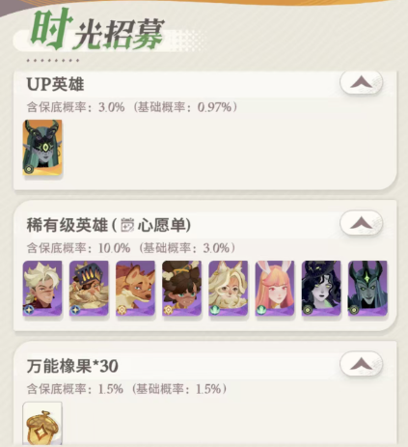
 |  |  | d. 规则说明：
 |  |  |  | i. 概率详情：内容包括奖池的奖励预览、每种奖励的获得概率等
 |  |  |  |  | 奖励预览中可以直接查看精灵的形象并且跳转到精灵系统界面中进行详情查看
 |  |  |  |  | 原本纯文字的说明形式较为笨拙，希望改为类似右图AFK:journey的说明样式（见右图）
 |  |  |  |  | //这里应该不能直接复用helpInfo里面的界面，需要询问程序如何支持，带物品图标和详情的

 |  |  |  | ii. 保底规则：这里分为外文本和内详情
 |  |  |  |  | 外文本：需要言简意赅地提炼出核心规则
 |  |  |  |  | 内详情：需要点击右侧所示的外详情文本区域，才会弹出显示，用helpInfo配置既可
 |  |  |  |  |  | 内详情需要告知保底重置相关的规则，这部分无需在外文本显示
 |  |  |  |  |  | //这里的详细文本配置待补充 |  |  |  |  | // 此处有修改，每日召唤次数上限，将收纳到保底规则详情中写明
 |  |  |  |  |  |  |  |  |  |  | // 而不再直接显示在外部，避免限制给大R玩家带来直观的消极体验
 |  |  |  | iii. up精灵：传说精灵池会有限时up的展示需求，要求直接展示up精灵的形象（必要）、名称（可选）
 |  |  |  |  | 点击up精灵的形象，可以直接跳转到精灵界面查看该精灵详情
 |  |  |  |  | //此处ue也可以把iii和i放在一起进行展示，不一定要分散得像界面参考图一样

 |  |  |  | iv. 今日剩余召唤次数：参数可配置，但剩余次数不足时将无法继续抽卡，会弹出toast提示：“今日剩余召唤次数不足”
 |  |  |  |  |  | 十连抽和百连抽赠送的抽卡次数，不会被计入这个次数限制内
 |  |  |  |  |  | 每个抽卡池都配独立的召唤次数上限，该上限数额在保底规则内详情中显示，不显示在外文本中

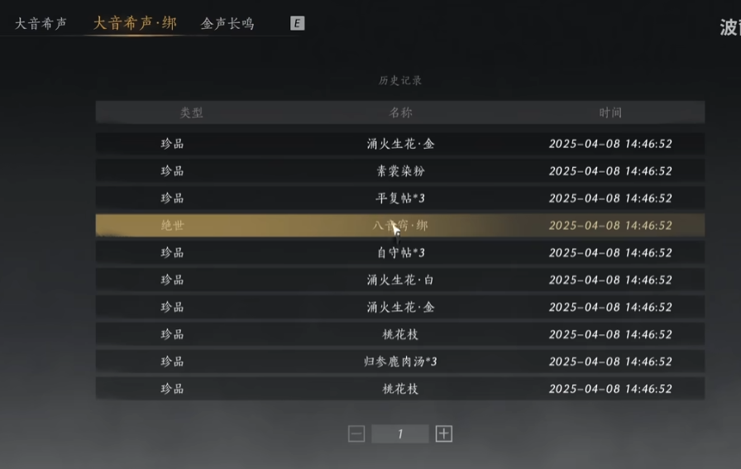
 |  |  | e. 历史记录：
 |  |  |  | 此处只要是针对国内审核的相关规定，需要支持用户查询180天内该奖池的抽卡记录
 |  |  |  | 而后端存储的抽卡日志需要留存≥2年
 |  |  |  | 历史查询内容包括：物品类型（如果有多类型物品抽卡，就要考虑）、精灵名称、抽卡池、抽出时间
 |  |  |  | // 新需求：
 |  |  |  | 历史记录页面新增筛选显示，默认【稀有】只显示紫色和以上稀有度的抽卡记录，也可点【全部】展开所有抽卡记录
 |  |  |  | 每个玩家可查看的历史记录条数上限为500条，时间跨度限制上只罗列最近180天内的抽卡记录

 |  |  | f. 保底进度：
 |  |  |  | 这里由奖励道具展示、获取进度显示，两个部分组成
 |  |  |  | 精灵召唤的奖励道具可能是“xx精灵蛋”，这里除了要展示物品图标，还需要表现出可领取态、不可领取态，在可领取状态下点击会领取所有储存的“xx精灵蛋”到背包中
 |  |  |  |  |  |  |  |  |  | //此处有修改，注意是收纳or转移到背包中，而不是直接在该界面下使用
 |  |  |  | 每次保底进度拉满，就可获得1个对应的保底奖励，保底奖励最多在奖励道具展示区储存1000个，超出存放上限后下次任意抽卡行为都会弹出警告：保底存储仓已满，请先领取奖励！

E | 保底机制

 |  | ①精灵池：
 |  |  | 赋予一次保底召唤次数（可配置），如果一直无法获得紫色或紫色以上品质的精灵，会在保底召唤次数抽完后，让玩家保底获得保底——1*紫色精灵蛋
 |  |  | 如果玩家在保底进度未满的状态下获得了对应品质（紫色或以上）的精灵，则进度会被重置

 |  | ②传说精灵池：
 |  |  | 赋予一次保底召唤次数（可配置），如果一直无法获得红色或红色以上品质的精灵，会在保底召唤次数抽完后，让玩家保底获得保底——1*红色精灵蛋
 |  |  | 如果玩家在保底进度未满的状态下获得了对应品质（红色或以上）的精灵，则进度会被重置

 |  | ③传说精灵池（某传说精灵up）：
 |  |  | 保底机制和②类似，不同的是——玩家在抽这个限定池时，传说档位必得该up精灵，参考MIR4公布的概率规则：
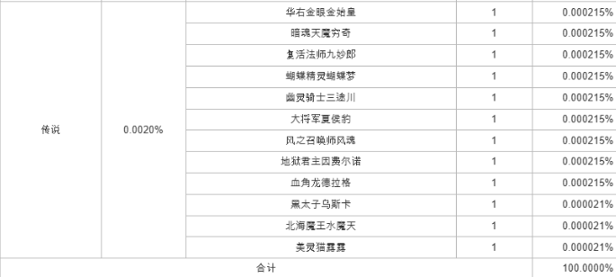

 |  |  | （上图为普通精灵池，传说包含所有该品质的精灵）

 |  |  | （上图为传说精灵池，传说只包含所当期up精灵）

 |  | ④ 保底规则：
 |  |  | a. 硬保底，即上述①和②中说的——承诺多少抽，必出该品质的；
 |  |  | b. 新手保护体验，前1000抽（暂定，可调）做固定随机，保证玩家一定的出货率，照顾前期玩家的新手体验

F | 抽卡流程

 |  | 总共需要2个动画：
 |  |  | ①召唤动画：无论单抽还是多抽，一段通用的符合世界观设定的场景动画
 |  |  | ②结算动画：有单抽和十抽的表现区别，一段类似开盲盒过程的动效演绎
 |  |  | //这里美术制作时需要考虑后期不同盲盒、盲盒奖励的一定复用性，这次做的是精灵蛋和精灵，以后可能是礼盒和宝物

 |  | ①单抽：
 |  |  | 召唤动画 → 单抽结算动画（未揭秘） → 点击精灵蛋 或 点击立即查看结果按钮 → 单抽结算动画（已揭秘） → 点击离开按钮返回
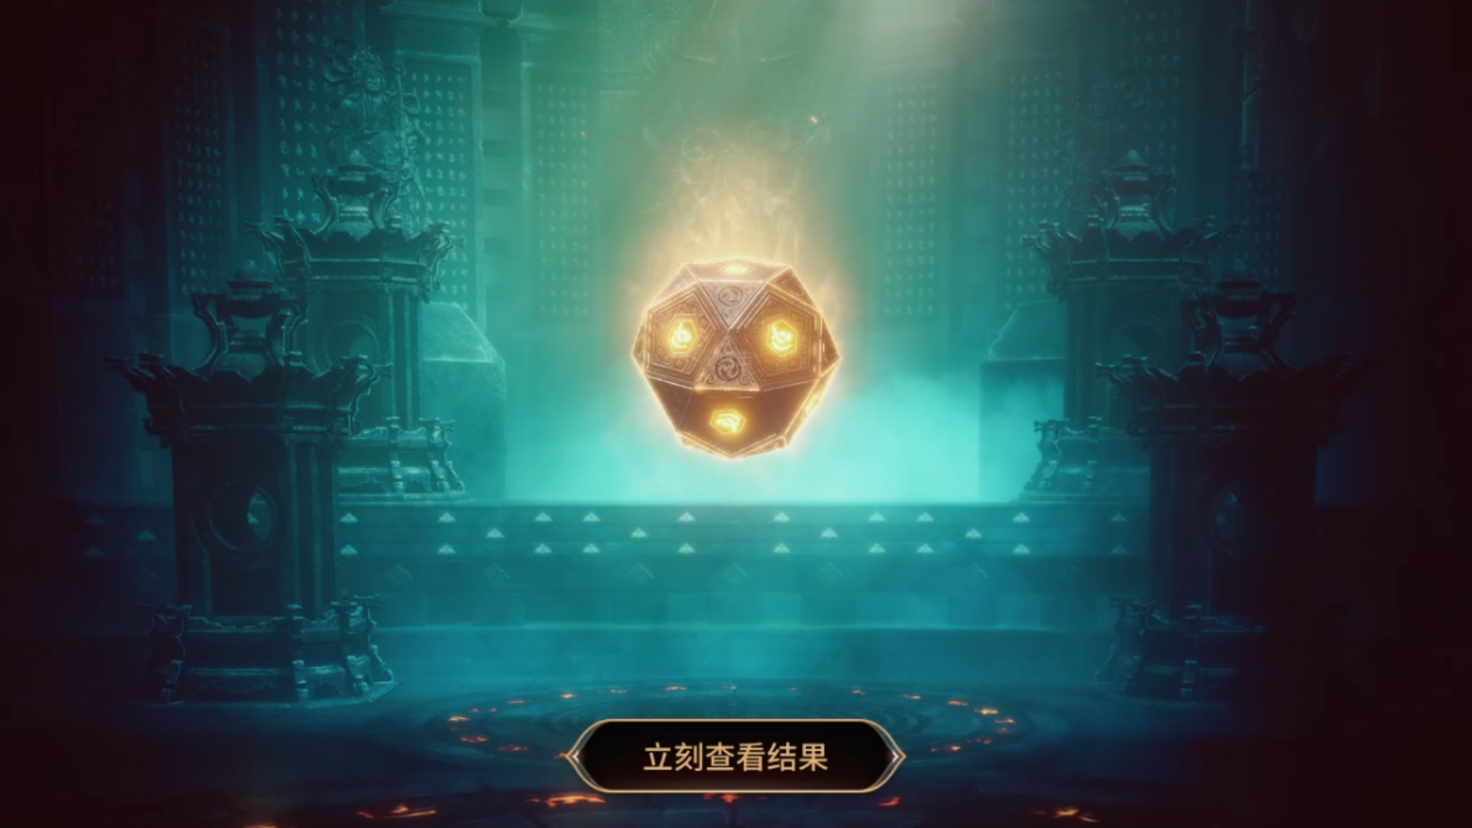
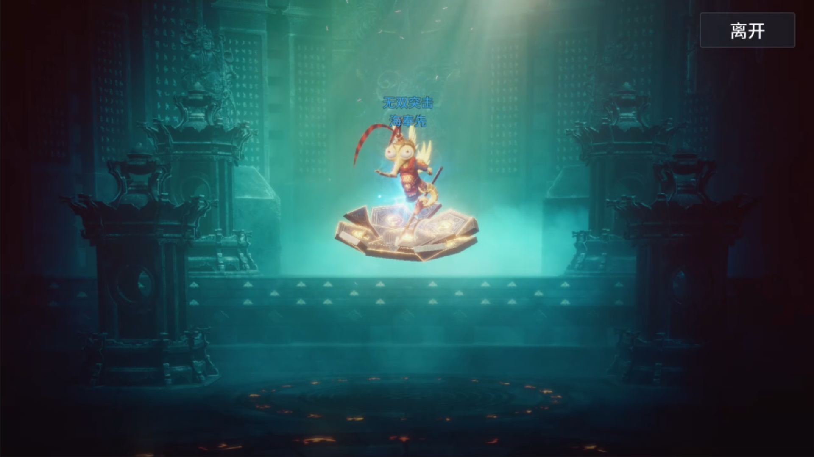

 |  | ②十连抽：
 |  |  | 召唤动画 → 单抽结算动画（未揭秘） → 点击精灵蛋 或 点击立即查看结果按钮 → 单抽结算动画（已揭秘） → 点击离开按钮返回
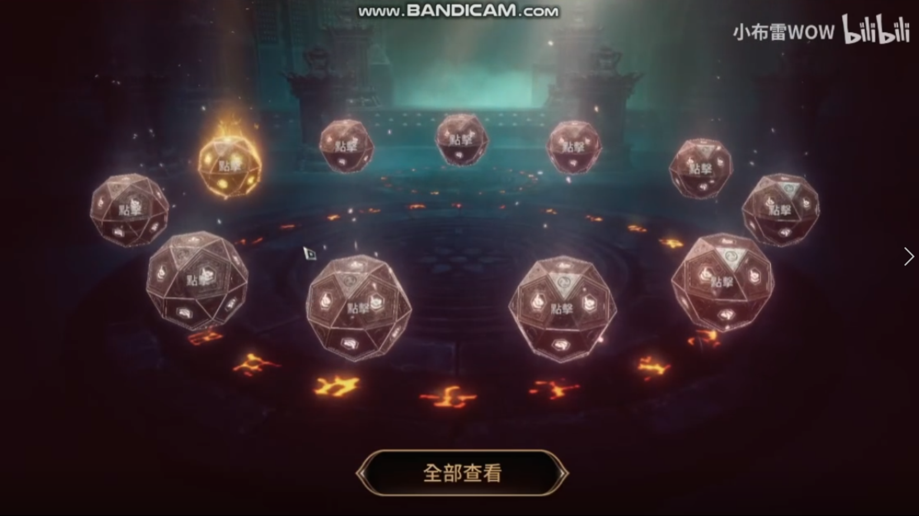
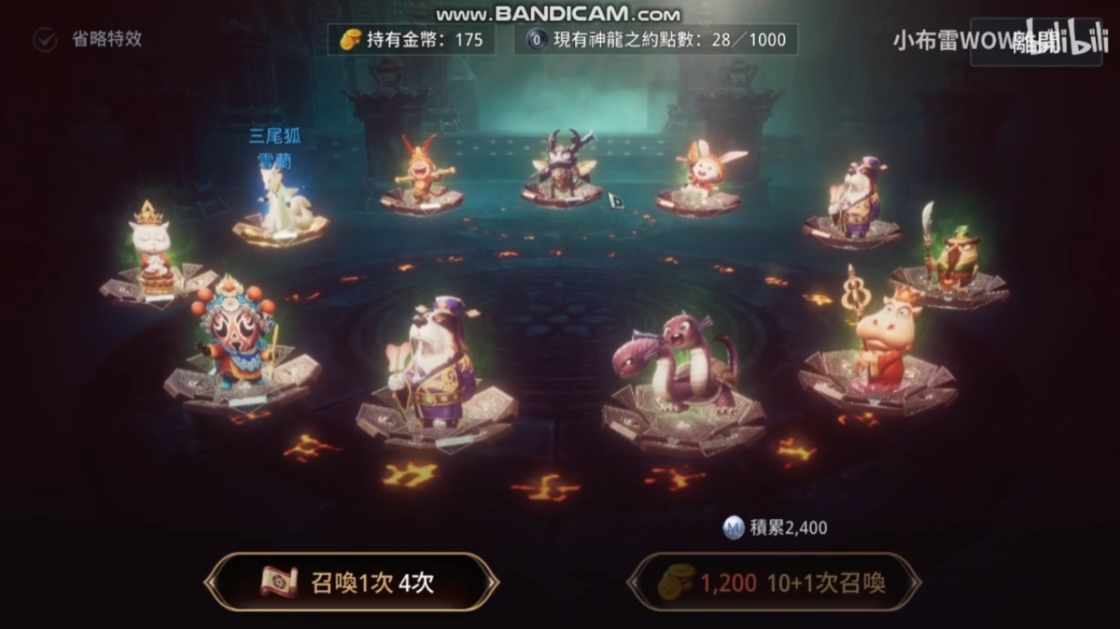

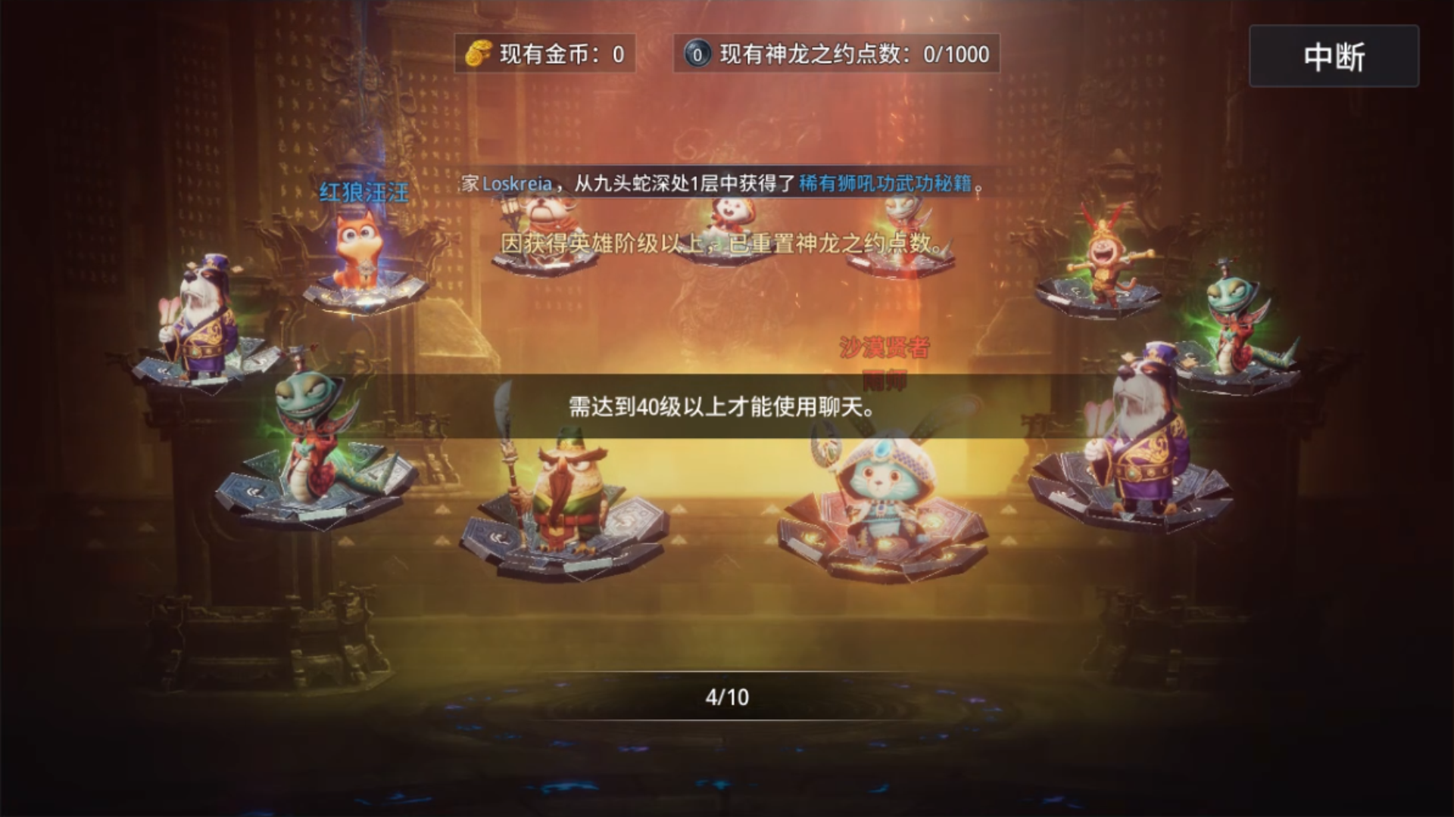
 |  | ③百连抽：
 |  |  | 召唤动画 → 十抽结算动画（未揭秘） → 等待些许时间 → 自动播放十抽结算动画（已揭秘） → 点击中断按钮 → 终止所有未结算的十连抽 → 点击离开按钮返回
 |  |  |  |  |  |  |  | ↓
 |  |  |  |  |  |  |  |  | ╰→ 等待些许时间 → 10组十连抽自动播放完毕 → 点击离开按钮返回

 |  |  | 结算通用规则：（具体表现可以参考MIR4的动画，有需要可以找策划发录屏文件）
 |  |  |  | 在结算动画（未揭秘）状态下，精灵蛋（盲盒）就可以看得出内含奖励的品质——绿色品质则无颜色描边（后文用无色盲盒）、蓝色和蓝色以上品质则金色描边（后文用金色盲盒）
 |  |  |  | 十连抽自动结算时，展示顺序有一定规律，先打开所有的无色盲盒，停顿一下后，再打开所有金色盲盒
 |  |  |  | 召唤动画在开始播放1s后，如果玩家点击画面自动跳过召唤动画
 |  |  |  | 无论单抽还是多抽，在结算画面（已揭秘）播放完毕后，都要在界面上再次提供“单抽”、“十连抽”、“百连抽”（满足召唤券≥100时才显示）按钮，便于玩家继续抽卡操作
 |  |  |  | 只有蓝色和蓝色以上品质的精灵才会在结算动画中显示名称
 |  |  |  | 在结算动画（已揭秘）播放完毕后，玩家如若获得紫色和紫色以上的精灵，会即可进行全服公告，因此玩家会在退出抽卡界面前就看到自己的幸运播报
 |  |  |  |  |  |  |  | //但如果此时玩家等级低于可发言限制，可能会发言失败

 |  |  | 十连抽规则：
 |  |  |  | 十连抽结算动画（未揭秘）状态下，玩家可以单个单个按自己的选择，打开精灵蛋（盲盒）

 |  |  | 百连抽规则：
 |  |  |  | 百连抽的过程实际是把10个十连抽进行自动化，需要在每组十连抽结算结算显示1~10/10的组进度，也可以随时中断停止下一组的自动十连抽，结算中的无法被终止和退还材料
 |  |  |  | 中断操作后，如有尚未结算的召唤和退还材料，弹出toast提示：“未使用的材料已退还到背包中”

 |  |  | 动画时长参考：整个抽卡流程在自动播放的情况下15s左右，不包含结算部分只是抽卡过程大约在5~6s左右

F | 抽卡体验升级

 |  | ① 祈愿单功能，让玩家可以选择定位自己想要的up精灵，在该限制下进行抽卡。

 |  | ② 玄学抽卡氛围打造：
 |  |  | a. 交互向：每日和精灵宝殿内的精灵女王对话，有概率出现一个“祈福”的对话选项
 |  |  |  | 精灵宝殿场景内配置随机交互事件，固定几个可以互动的场景物品
 |  |  | b. 社交向：玩家最近抽到的稀有精灵，会以出战的形态再场景中展示
 |  |  |  | 场景内出货的玩家，除了全服广播外，新增专属出货动作或者特效

 |  | // 以上功能都待定，属于待完善的设计思路，等抽卡基础流程开发完毕后再安排规划

 | 文案&数值需求

 |  | 序号 | 系统案概念 |  | 使用场景 |  | 包装需求
 |  | 1 | 召唤台 |  | 场景内用于精灵召唤的交互装置
 |  | 2 | 精灵召唤券 |  | 精灵抽卡消耗品
 |  | 3 | 高级精灵召唤券 |  | 传说精灵抽卡消耗品
 |  | 4 | 精灵石 |  | 精灵盲盒的包装
 |  | 5 | XX（品质）精灵蛋 |  | 固定开出某品质的精灵礼包
 |  | 6 | 精灵召唤 |  | 原先是精灵契约，看是否需要改
 |  | 7 | 稀有精灵出货广播 |  | 抽到紫/红品质精灵时的全服广播

 |  | 序号 | 数值需求
 |  | 1 | 相关道具的经济流转、投放与消耗
 |  | 2 | 精灵卡池的掉落组相关配置（掉落概率、权重）
 |  | 3 | 紫色精灵石、红色精灵石的道具配置
 |  | 4 | 新手保底体验的假随机掉落组配置 //切记要拟真，不要给保护的高概率台明显了
 |  | 5 | 每日抽卡次数上限
 |  | 6 | 各卡池的保底抽卡次数

迭代v2
A | 召唤相关美术迭代

 | 一 | 场景迭代：精灵宝殿

 |  | 1、场景整体构筑调整，布局位置变更
 |  | 例如：召唤区的地板移除了原先的水面，改为更适合四周8个召唤台摆放的设计，也支持新版的抽卡结算动画表现
 |  | //影响产出：抽卡动画、抽卡结算、召唤功能界面（背景）、召唤台交互
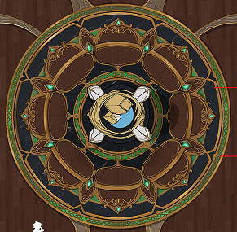

 |  | 2、中心召唤装置的重新设计，支持更生动表现的抽卡动画、更适配通用型召唤动画
 |  | //影响产出：抽卡结算、召唤功能界面（待机动画）
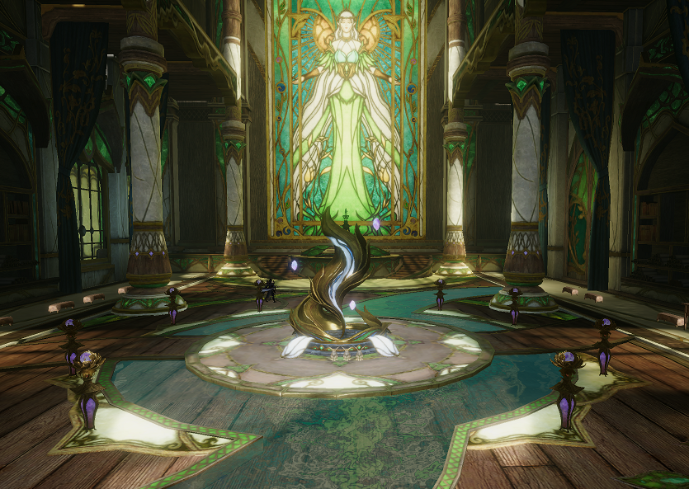

 | 二 | 抽卡结算：精灵排布、交互形式

 |  | 1、结算画面的精灵排布改为：绕召唤装置一圈均匀摆放
 |  | 【新版】 |  | 【旧版】
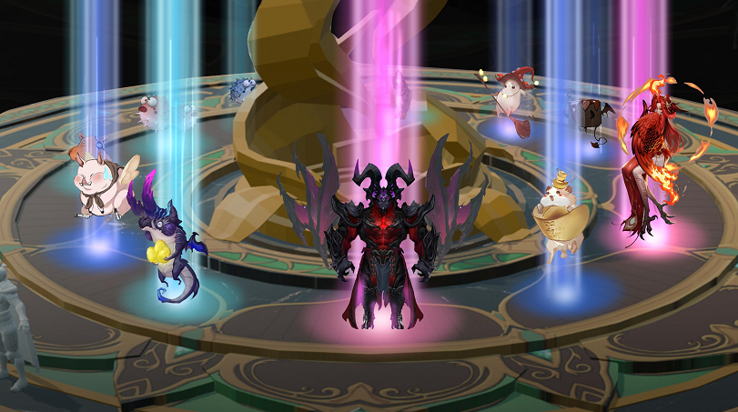
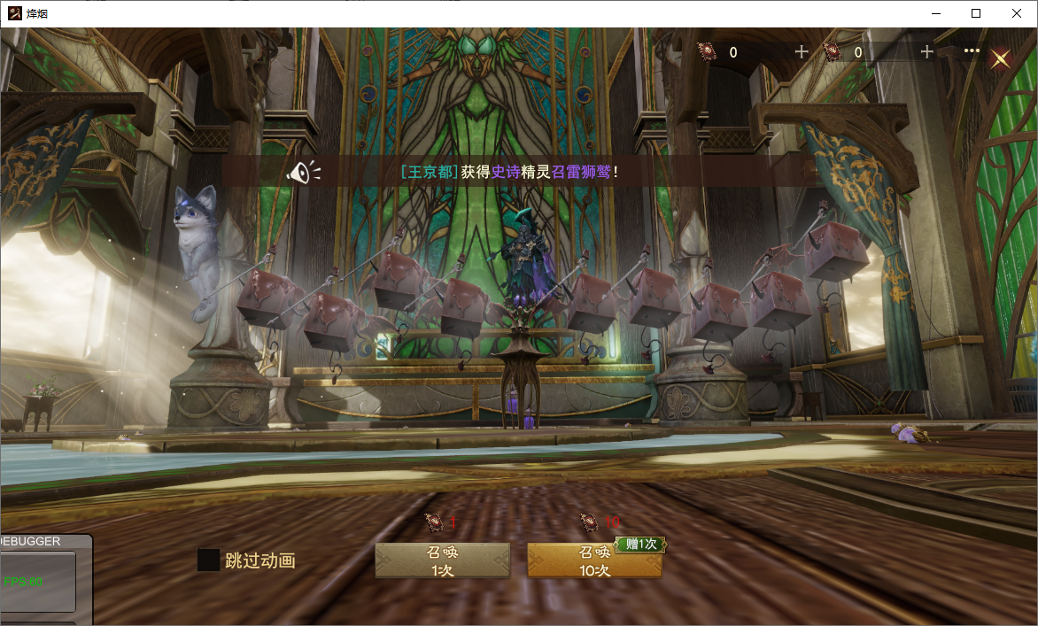

 |  | 设计注意：
 |  |  | ①精灵展示数量只有2种情况：1个精灵、11个精灵
 |  |  | ②中心的召唤装置是否对11个精灵有遮挡情况？站位是否合理？ |  | //站位无法解决的话，可以考虑隐藏或渐影中心的召唤装置
 |  |  | ③如果把精灵替换为纯2D的道具icon，能否兼容适配？
 |  |  | ④避免旧版与GUI融合性不佳，画面杂乱、看不清控件的情况

 |  | 2、结算画面的交互形式：以环形地板的中心点y轴为固定轴，玩家可转动环形排布的精灵（像360度转动角色模型那样）

 |  | 设计注意：
 |  |  | ①原先的结算品质排列规则需要重新设计
 |  |  | ②品质特效
 |  |  | ③精灵模型替换为纯2D的道具icon，左右拖拽查看时能否兼容适配

 | 三 | 抽卡待机：召唤功能界面的idle动画

 |  | 旧版在待机状态下，只有场景的光照是动态，其他场景组件都像时间按了暂停键一样，完全停止运作，表现异常僵硬
 |  | 因此增加了待机动画的设计，既可以丰富场景内的表现，也让抽卡界面在待机状态下表现更灵动
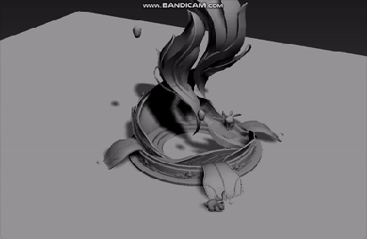

 | 四 | 其他美术：新版UI、特效

 |  | 1、新版GUI迭代：根据渡鸦2的设计样式进行风格化重置（单风格化处理工期3日）
 |  | 2、交互有小部分迭代，需要同步给GUI
 |  | 3、UI特效需要专门花时间设计（可以放在美术资源迭代、GUI风格化都确认后再开工）

B | 召唤规则补充

 | 【相关前言】
 |  | 目前打算先设计3种常见卡池：
 |  | 1、精灵召唤：
 |  |  | ①卡池定位：常规卡池
 |  |  | ②开放时间：长期开放
 |  |  | ③门票类型：普通门票
 |  |  | ④卡池内容：可抽到往期从绿色～红色品质的精灵
 |  |  | ⑤保底形式：卡池投放可能会调整但不影响保底，奖励为一只卡池中的随机紫色精灵
 |  | 2、传说精灵召唤：
 |  |  | ①卡池定位：高级卡池
 |  |  | ②开放时间：长期开放
 |  |  | ③门票类型：高级门票
 |  |  | ④卡池内容：可抽到最新从绿色～红色品质的精灵、且每期都有个UP精灵的获得概率更高
 |  |  | ⑤保底形式：UP和卡池投放会调整但不影响保底传承，奖励为一只卡池中的随机红色精灵
 |  | 3、限时精灵召唤：
 |  |  | ①卡池定位：活动卡池
 |  |  | ②开放时间：限时开放
 |  |  | ③门票类型：高级门票/限定门票
 |  |  | ④卡池内容：可结合活动设计定制化卡池投放（需要结合商业化、运营需求来设计）
 |  |  | ⑤保底形式：活动到期后重置保底进度、未领取的保底奖励通过邮件发送给玩家
 |  | 由于商业化设计尚未开始，形式、投放随时都可能变更，但以上3种模式基本能囊括常见的卡池样式，以减少后期迭代压力

 | 一 | 传说精灵池：UP规则

 | 【补充规则】
 |  | 1、传说精灵召唤每期都会UP一个不同精灵，该精灵拥有比其他同品质精灵更高的获得概率，例：
 |  |  | ①例一：5个红色品质的精灵总获得概率为2%，UP精灵的获得概率为1%，其他红色精灵的获得概率均为0.25%（=(2%-1%)/(5-1)）
 |  |  | ②例二：精灵召唤池的红色品质的精灵总获得概率为2%，传说精灵召唤池也一样，但传说池只要抽到红色精灵则100%是当期UP精灵
 |  | 2、UP精灵的获得概率提升，需要在2处提示：
 |  |  | ①召唤界面：快捷显示，吸引玩家参与
 |  |  | //显示包括：UP标识、UP结束时间、精灵icon、精灵名称、UI特效（下图与文本不符，以文本为主）
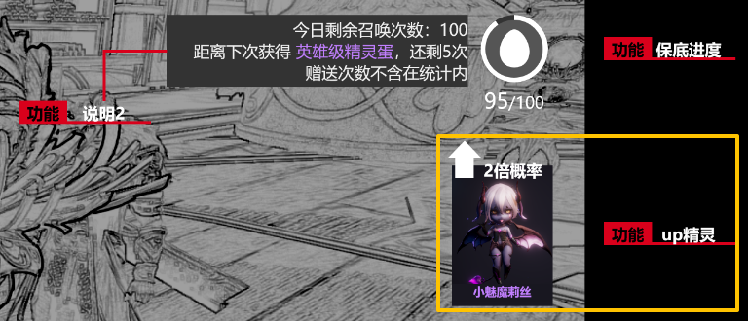

 |  |  | ②概率详情：内部展示，便于玩家横向比较（功能已有，策划自己配置即可）
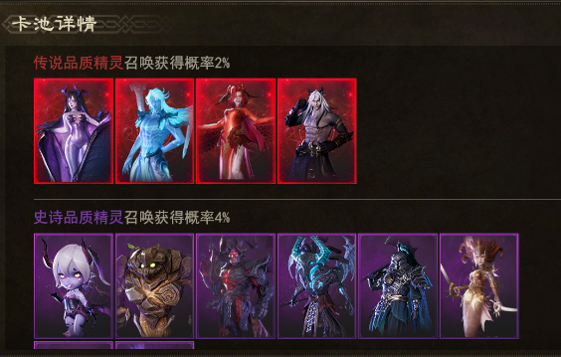

 |  |  | //二者都需要支持——点击跳转到精灵界面对应的精灵详情，目前尚不支持
 | 【配置思路】
 |  | 1、gachaPool-卡池参数表新增一个redPetPool-是否为传说精灵召唤，1=归属传说精灵，不填则不是 |  |  |  | //并未唯一方案，需要与程序讨论 | 建议采用poolGroupId
 |  | 2、新增字段配置为1的卡池，即使卡池ID不同，继承、共享同一个保底进度（含：未领取的保底奖励数量）

 | 【补充规则】
 |  | 1、可以有多种不同UP的传说精灵召唤池同时存在（虽然真实运营时不会这么配，为了规避配置错误可能导致的情况，索性一并考虑）
 |  | 2、无论在哪个传说精灵池中抽卡，都会累积到同一个保底进度中，同理：留存的保底奖励数量也会同步
 |  | 3、玩家可自由选择领取——任意传说精灵召唤池的保底奖励（但大概率会配置成一样的）

 | 二 | 限时精灵池：补充规则

 |  | 1、限时卡池的倒计时小于1天时，tab上显示的倒计时需要更醒目，强调和提醒玩家
 |  | 2、倒计时结束后，卡池的tab入口和菜单界面的轮播窗同步消失、无法进入，卡在极限时间点击跳转会弹出toast提示：“活动已结束”
 |  | 3、倘若玩家停留在该显示卡池界面的过程中倒计时结束，玩家点击3种“抽卡”或保底“奖励领取”都会弹出toast提示：“活动已结束”并立即关闭当前页面（确保玩家退出已关闭的限时卡池）
 |  | 4、限时活动到期后保底进度会自动清零，这个会在对应的说明信息中阐明
 |  | 5、限时活动到期后，未领取的保底奖励会自动发送到玩家的邮箱中
 |  | 6、百连抽的玩家在自动过程中显示活动到期，到期后的那一轮十连请求会被撤回，弹出toast提示：“活动已结束”并立即关闭当前页面
 |  | //百连抽的逻辑较为特殊，并不是一次性发送100次抽卡申请，而是每轮发送十连抽申请，等待配置的间隔时间后再自动发送下一轮十连抽申请，直到完成百抽

C | 通用召唤功能：道具召唤扩展

 | 【相关前言】
 |  | 由于具体道具暂未定，目前只要保证配置表结构支持策划配表添加新类型即可
 |  | 1、技能秘籍召唤（类型仅举例用）：
 |  |  | ①卡池定位：常规卡池
 |  |  | ②开放时间：长期开放
 |  |  | ③门票类型：普通门票
 |  |  | ④卡池内容：可抽到从绿色～红色品质的技能秘籍
 |  |  | ⑤保底形式：卡池投放可能会调整但不影响保底，奖励为一本卡池中的随机紫色技能秘籍
 |  | 整体结构与“精灵召唤”（常规池）基本一致

 | 一 | 召唤入口与召唤Tab选择区迭代

 |  | 1、菜单界面将“精灵召唤”改为“召唤”
 |  | 2、Tab需要增加到2级，例如：
 |  |  | ①精灵召唤：普通召唤、传说召唤
 |  |  | ②技能秘籍召唤

 | 二 | 召唤界面，根据卡池获得显示盲盒虚影

 |  | 其目的是为了那些对文字信息不敏感的人，没办法直接通过Tab上的标题感知到当前卡池的获取奖励
 |  | 增加一个与获取奖励相关联的图形，强化玩家对获得结果的感知、理解
 |  | 参考《传奇4》中不同类型卡池的虚影（如下图）
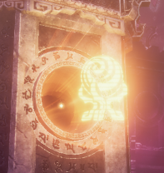
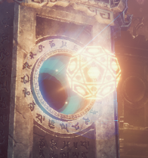

 |  | 1、图标样式可以考虑结合盲盒样式做2D风格化处理，例如：精灵对应精灵石，用精灵石做2D
 |  | 2、类别切换的动效表现：屏幕抖动、场景待机动画重新播放
 |  | 3、需要在gachaPool中增加typeUI字段，配置对应的icon

 | 三 | 盲盒样式，根据卡池类型自由配置

 |  | 在结算界面中，会先给到玩家盲盒模型，开启后才是最终获得抽卡奖励
 |  | 对标精灵召唤，盲盒模型就是之前的精灵石，但更换其他召唤后，这里的模型也需要同时根据卡池类型进行变更

 |  | 1、需要在gachaPool中增加typeBox字段，配置对应的盲盒展示模型
 |  | 2、美术在设计盲盒开启动画的时候也要考虑到开启动画同样可以服用在其他盲盒样式上，以减少开发成本

 | 四 | 配置测试：技能秘籍召唤

 |  | 策划自行安排，确保流程可以跑通

